상품제안서
스타 양장 다이어리 25절/32절/40절 | 상품코드: S28632

 |  |  |  |  |  |  | 02-713-8555 | www.synergygift.co.kr
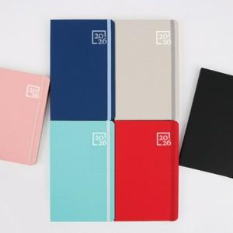

【상세/제작정보】 | <p style="text-align: center;" align="center"><span style="font-size: 12pt;">표지 금박, 은박인쇄만 가능합니다. (불박X)​</span></p>

【인쇄/포장옵션】 | 금박, 은박 / OPP(비닐)

【공급단가】 | 수량 | 50~ | 100~ | 300~ | 1,000~ | 3,000~
*VAT별도 | 40절노트식 | 6,850원 | 6,750원 | 6,450원 | 6,180원 | 6,000원
 | 32절노트식 | 7,100원 | 7,000원 | 6,700원 | 6,380원 | 6,250원
 | 32절투데이 | 7,350원 | 7,250원 | 6,900원 | 6,630원 | 6,450원
 | 25절노트식 | 7,450원 | 7,400원 | 7,050원 | 6,730원 | 6,550원

【상품 URL】 | https://www.synergygift.co.kr:443/src/goods_detail.php?gdno=28632

